Hoja1
x0 | 0 |  |  |  | Método de Euler para 20 y 100 segmentos
x1 | 3 |  |  | Formula de Euler para y:
num_seg | 20

h | 0.15

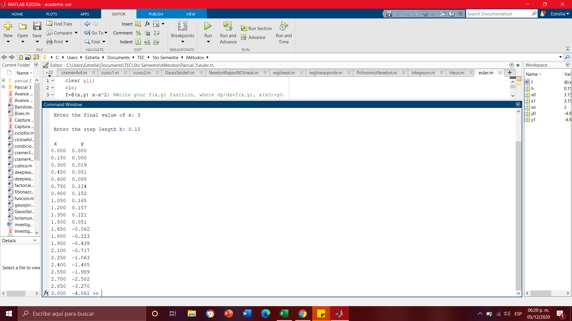
x | y | y'=x(1-x) | SOLUCIÓN
 |  |  | x^2/2 - x^3/3
0 | 0 | 0 | 0
0.15 | 0 | 0.1275 | 0.010125
0.3 | 0.019125 | 0.21 | 0.036
0.45 | 0.050625 | 0.2475 | 0.070875
0.6 | 0.08775 | 0.24 | 0.108
0.75 | 0.12375 | 0.1875 | 0.140625
0.9 | 0.151875 | 0.09 | 0.162
1.05 | 0.165375 | -0.0525 | 0.165375
1.2 | 0.1575 | -0.24 | 0.144
1.35 | 0.1215 | -0.4725 | 0.091125
1.5 | 0.050625 | -0.75 | 0
1.65 | -0.061875 | -1.0725 | -0.136125
1.8 | -0.22275 | -1.44 | -0.324 |  |  | Comprobación Matlab
1.95 | -0.43875 | -1.8525 | -0.570375
2.1 | -0.716625 | -2.31 | -0.882
2.25 | -1.063125 | -2.8125 | -1.265625
2.4 | -1.485 | -3.36 | -1.728
2.55 | -1.989 | -3.9525 | -2.275875
2.7 | -2.581875 | -4.59 | -2.916
2.85 | -3.270375 | -5.2725 | -3.655125
3 | -4.06125 | -6 | -4.5

x0 | 0
x1 | 3
num_seg | 100

h | 0.03

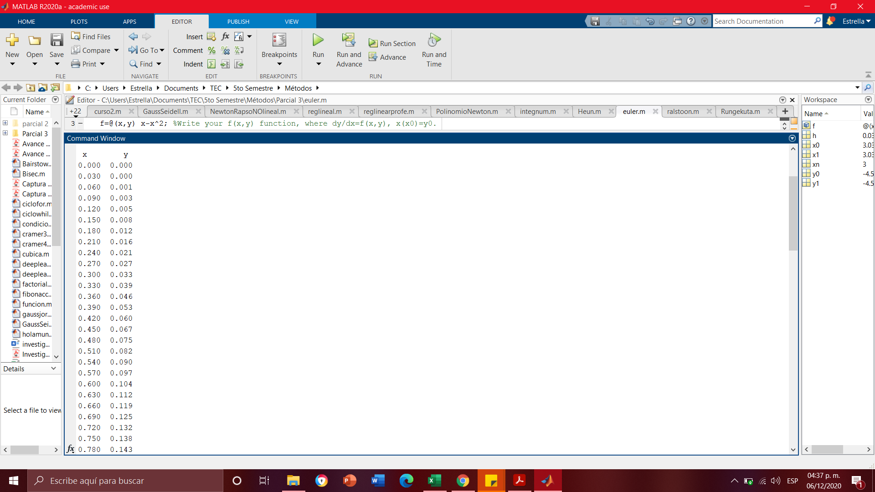
x | y | y'=x(1-x) | SOLUCIÓN

0 | 0 | 0 | 0
0.03 | 0 | 0.0291 | 0.000441
0.06 | 0.000873 | 0.0564 | 0.001728
0.09 | 0.002565 | 0.0819 | 0.003807
0.12 | 0.005022 | 0.1056 | 0.006624
0.15 | 0.00819 | 0.1275 | 0.010125
0.18 | 0.012015 | 0.1476 | 0.014256
0.21 | 0.016443 | 0.1659 | 0.018963
0.24 | 0.02142 | 0.1824 | 0.024192
0.27 | 0.026892 | 0.1971 | 0.029889
0.3 | 0.032805 | 0.21 | 0.036
0.33 | 0.039105 | 0.2211 | 0.042471 |  |  | Comprobación Matlab
0.36 | 0.045738 | 0.2304 | 0.049248
0.39 | 0.05265 | 0.2379 | 0.056277
0.42 | 0.059787 | 0.2436 | 0.063504
0.45 | 0.067095 | 0.2475 | 0.070875
0.48 | 0.07452 | 0.2496 | 0.078336
0.51 | 0.082008 | 0.2499 | 0.085833
0.54 | 0.089505 | 0.2484 | 0.093312
0.57 | 0.096957 | 0.2451 | 0.100719
0.6 | 0.10431 | 0.24 | 0.108
0.63 | 0.11151 | 0.2331 | 0.115101
0.66 | 0.118503 | 0.2244 | 0.121968
0.69 | 0.125235 | 0.2139 | 0.128547
0.72 | 0.131652 | 0.2016 | 0.134784
0.75 | 0.1377 | 0.1875 | 0.140625
0.78 | 0.143325 | 0.1716 | 0.146016
0.81 | 0.148473 | 0.1539 | 0.150903
0.84 | 0.15309 | 0.1344 | 0.155232
0.87 | 0.157122 | 0.1131 | 0.158949
0.9 | 0.160515 | 0.09 | 0.162
0.93 | 0.163215 | 0.0651 | 0.164331
0.96 | 0.165168 | 0.0384 | 0.165888
0.99 | 0.16632 | 0.0099 | 0.166617
1.02 | 0.166617 | -0.0204 | 0.166464
1.05 | 0.166005 | -0.0525 | 0.165375
1.08 | 0.16443 | -0.0864 | 0.163296
1.11 | 0.161838 | -0.1221 | 0.160173
1.14 | 0.158175 | -0.1596 | 0.155952
1.17 | 0.153387 | -0.1989 | 0.150579
1.2 | 0.14742 | -0.24 | 0.144
1.23 | 0.14022 | -0.2829 | 0.136161
1.26 | 0.131733 | -0.3276 | 0.127008
1.29 | 0.121905 | -0.3741 | 0.116487
1.32 | 0.110682 | -0.4224 | 0.104544
1.35 | 0.09801 | -0.4725 | 0.091125
1.38 | 0.083835 | -0.5244 | 0.076176
1.41 | 0.068103 | -0.5781 | 0.059643
1.44 | 0.05076 | -0.6336 | 0.041472
1.47 | 0.031752 | -0.6909 | 0.021609
1.5 | 0.011025 | -0.75 | 0
1.53 | -0.011475 | -0.8109 | -0.023409
1.56 | -0.035802 | -0.8736 | -0.048672
1.59 | -0.06201 | -0.9381 | -0.075843
1.62 | -0.090153 | -1.0044 | -0.104976
1.65 | -0.120285 | -1.0725 | -0.136125
1.68 | -0.15246 | -1.1424 | -0.169344
1.71 | -0.186732 | -1.2141 | -0.204687
1.74 | -0.223155 | -1.2876 | -0.242208
1.77 | -0.261783 | -1.3629 | -0.281961
1.8 | -0.30267 | -1.44 | -0.324
1.83 | -0.34587 | -1.5189 | -0.368379
1.86 | -0.391437 | -1.5996 | -0.415152
1.89 | -0.439425 | -1.6821 | -0.464373
1.92 | -0.489888 | -1.7664 | -0.516096
1.95 | -0.54288 | -1.8525 | -0.570375
1.98 | -0.598455 | -1.9404 | -0.627264
2.01 | -0.656667 | -2.0301 | -0.686817
2.04 | -0.71757 | -2.1216 | -0.749088
2.07 | -0.781218 | -2.2149 | -0.814131
2.1 | -0.847665 | -2.31 | -0.882
2.13 | -0.916965 | -2.4069 | -0.952749
2.16 | -0.989172 | -2.5056 | -1.026432
2.19 | -1.06434 | -2.6061 | -1.103103
2.22 | -1.142523 | -2.7084 | -1.182816
2.25 | -1.223775 | -2.8125 | -1.265625
2.28 | -1.30815 | -2.9184 | -1.351584
2.31 | -1.395702 | -3.0261 | -1.440747
2.34 | -1.486485 | -3.1356 | -1.533168
2.37 | -1.580553 | -3.2469 | -1.628901
2.4 | -1.67796 | -3.36 | -1.728
2.43 | -1.77876 | -3.4749 | -1.830519
2.46 | -1.883007 | -3.5916 | -1.936512
2.49 | -1.990755 | -3.7101 | -2.046033
2.52 | -2.102058 | -3.8304 | -2.159136
2.55 | -2.21697 | -3.9525 | -2.275875
2.58 | -2.335545 | -4.0764 | -2.396304
2.61 | -2.457837 | -4.2021 | -2.520477
2.64 | -2.5839 | -4.3296 | -2.648448
2.67 | -2.713788 | -4.4589 | -2.780271
2.7 | -2.847555 | -4.59 | -2.916
2.73 | -2.985255 | -4.7229 | -3.055689
2.76 | -3.126942 | -4.8576 | -3.199392
2.79 | -3.27267 | -4.9941 | -3.347163
2.82 | -3.422493 | -5.1324 | -3.499056
2.85 | -3.576465 | -5.2725 | -3.655125
2.88 | -3.73464 | -5.4144 | -3.815424
2.91 | -3.897072 | -5.5581 | -3.980007
2.94 | -4.063815 | -5.7036 | -4.148928
2.97 | -4.234923 | -5.8509 | -4.322241
3 | -4.41045 | -6 | -4.5

